2-18-1_一般会計歳入・歳出の構成比
【図１】一般会計歳入決算額構成比
 | 自主財源 |  | 内訳
自主財源 | 334848495688 | 県税 | 193504239816
依存財源 | 321648204878 | 諸収入 | 38909287928
 |  | その他の自主財源 | 102434967944
 |  | 地方交付税 | 143830103000
 |  | 国庫支出金 | 80547696878
 |  | 県債 | 59146100000
 |  | その他の依存財源 | 38124305000
■一般会計歳入・歳出の構成比(令和６年度決算額)

 | 【表１】一般会計歳入決算額構成比
 | 科目 |  | 歳入決算額 （円） | 構成比（％）
 | 自主財源 |  | 334848495688 | 51.0
 |  | 県税 | 193504239816 | 29.5
 |  | 諸収入 | 38909287928 | 5.9
 |  | その他の自主財源 | 102434967944 | 15.6
 | 依存財源 |  | 321648204878 | 49.0
 |  | 地方交付税 | 143830103000 | 21.9
 |  | 国庫支出金 | 80547696878 | 12.3
 |  | 県債 | 59146100000 | 9.0
 |  | その他の依存財源 | 38124305000 | 5.8
 | 合計 |  | 656496700566 | 100.0

 | 資料：県会計課

【図２】一般会計歳出決算額構成比
 | 【表２】一般会計歳出決算額構成比
 |  | 科目 | 歳出決算額 （円） | 構成比（％）
 |  | 議会費 | 1180438815 | 0.2
 |  | 総合企画費 | 16810751676 | 2.6
 |  | 総務費 | 26291574231 | 4.0
 |  | 文化スポーツ費 | 13960472056 | 2.1
 |  | 琵琶湖環境費 | 16884800065 | 2.6
 |  | 健康医療福祉費 | 122465623692 | 18.9
 |  | 商工観光労働費 | 29254685653 | 4.5
 |  | 農政水産業費 | 20579962348 | 3.2
 |  | 土木交通費 | 82441628626 | 12.7
 |  | 警察費 | 33404361594 | 5.1
 |  | 教育費 | 134926790165 | 20.8

 |  | 災害復旧費 | 501951024 | 0.1
 |  | 公債費 | 73510322586 | 11.3
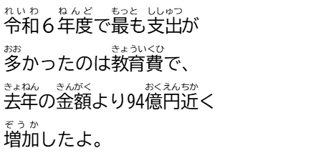
 |  | 諸支出金 | 76947861487 | 11.9
 |  | 合計 | 649161224018 | 100.0
 |  | 資料：県会計課

2-18-2_滋賀県のふるさと納税受入額の移り変わり
滋賀県のふるさと納税受入額の移り変わり
0
(円)
(件)
■滋賀県のふるさと納税受入額の移り変わり
 |  | 金額 (千円) | 件数 (件)
 | 平成20年度 (2008) | 2269 | 33
 | 21 (2009) | 32795 | 44
 | 22 (2010) | 3444 | 36 | 
 | 23 (2011) | 63127 | 36
 | 24 (2012) | 946 | 21
 | 25 (2013) | 829 | 24
 | 26 (2014) | 1057 | 31
 | 27 (2015) | 663 | 24
 | 28 (2016) | 841 | 22


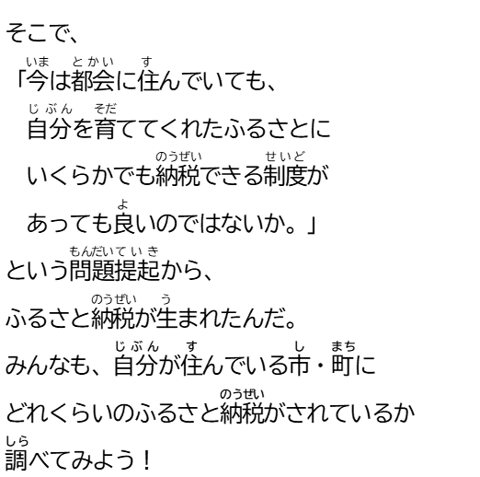
 | 29 (2017) | 2107 | 157
 | 30 (2018) | 4766 | 119
 | 令和元年度 (2019) | 1710 | 74
 | ２ (2020) | 48167 | 968
 | ３ (2021) | 70756 | 868
 | ４ (2022) | 114954 | 2172
 | ５ (2023) | 202385 | 4172
 | ６ (2024) | 369046 | 6154

